Bedienung - Mode d'emploi
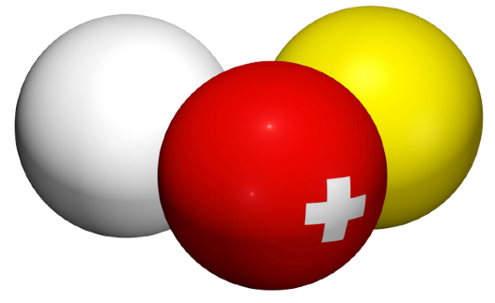
 |  | FSB | SBV | FSB
 |  | Fédération Suisse de Billard • Section Carambole
 |  | Schweizerischer Billard Verband • Sektion Karambol
 |  | Federazione Svizzera di Biliardo • Sezione Carambola

Wählen Sie die Sprache / Sélectionnez la langue:
 |  |  | Français
 | Tableau championnat individuel, 6 joueurs, 3 tables

Vous utilisez le tableau championnat individuel, 6 joueurs, chacun contre chacun, 3 tables. |  |  | Si un joueur déclare forfait, laissez blanc les cellules de points, reprises et séries de ce match et sélectionnez seulement "Forfait" dans le menu déroulant de ce joueur.
Important: le tableau fonctionne seulement pour cette configuration. S'il y a un autre nombre de joueurs ou de tables, utilisez le tableau approprié !

Vous devez saisir les données seulement dans les cellules blanches de la feuille "Runden-Tours". Le tableau se remplit automatiquement tout seul.
 |  |  | Après le tournoi vous devez envoyer non pas un PDF du Tableau, mais le fichier Excel complet par e-mail à l'adresse suivante :
Beaucoup de cellules utilisent des menus déroulants ou vous pouvez sélectionner des données au lieu de les écrire. |  |  | resultat@billard-carambole.ch
 |  |  | Réalisation
 |  |  | Tout ce qu'on voit: | Daniel Zimmermann

La feuille "Rangliste - Classement" affiche le classement dans l'ordre et donne des précisions en cas d'égalité de PM.
 |  |  | Tout ce qu'on ne voit pas (donc, le vrai travail): | Sébastien Chassot
S'il y a 2 joueurs ou plus du même club, ils doivent être plaçés selon les instructions dans la feuille "Reglement - Règlement" !

© 2011 Sébastien Chassot, Daniel Zimmermann |  |  | Version 2

